数据&BUG
序号 | 一级主题 | 二级主题 | 测试问题类别 | 问题详细描述 | 测试人 | 处理人 | 是否解决 | 问题截图 | 备注
1 | 资产管理 | 资产规模 | 显示问题 | 蓝色边框应该超过文字部分 | XXX |  |  | 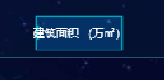
2 | XXX | XXX | XXX | XXX | XXX

